SRI European Equity
SRI EUROPEAN EQUITY

CHARAKTERISTIKA FONDU
STRUKTURA FONDU

4,80% hotovost | 4.80%
8,70% materiály | 8.70%
20,60% finanční služby | 20.60%
8,20% informační technologie | 8.20%
6,90% spotřeba - cyklická | 6.90%
14,00% průmysl | 14.00%
15,90% zdravotnictví | 15.90%
12,00% spotřeba - necyklická | 12.00%
8,90% ostatní | 8.90%
Název fondu: | SRI European Equity

AKCIOVÝ FOND
Investiční manažer: | Sycomore Asset Management
Hodnota fondu: | 278,27 mEUR
Počátek obchodování: | 2007-03-29 |  | vykouzlit někomu úsměv na tváři
Investiční cíl: Cílem fondu je překonat svůj benchmark (kterým je MSCI Europe - Net Total Return Index) a poskytovat dlouhodobé zhodnocení kapitálu. Fond investuje téměř 90 % svých aktiv do akcií společností, které jsou kompatibilní s kritérii ESG. Portfolio manager vybírá ze společností, které mají nejlepší enviromentální, sociální a firemní řízení. Fond může používat finanční nástroje a deriváty pro investiční účely.

POPLATKY GENERALI ČESKÁ POJIŠŤOVNA A.S.*
TOP 10
GENERALI INVESTMENTS LUXEMBOURG SA
Rozdíl mezi nákupním a prodejním kurzem podílových jednotek: | Běžné/jednorázové pojistné: 5 %/0 % Mimořádné pojistné 2% resp. 3 %** | Společnost |  |  | % v portfoliu | Sektor
Částečný odkup: | 0,25 % z odkoupené částky, minimálně však 50 Kč a maximálně 500 Kč | ASTRAZENECA PLC (AZN LN) |  |  | 3.68 | zdravotnictví
Poplatky za přemístění: | V každém poj. roce 2 zdarma, jinak 0,25 % akt. hodnoty přemístěných jednotek, min. 50 Kč a max. 500 Kč. | Roche Holding AG-Genusschein |  |  | 3.23 | zdravotnictví
Poplatky za správu fondu***: | 2 % p.a. | ASML Holding NV (ASML NA) |  |  | 2.70 | informační technologie
* výtah ze sazebníku poplatků k IŽP týkající se fondů, v případě rozdílů platí sazebník poplatků |  | AXA SA (CS FP) |  |  | 2.57 | finanční služby
 |  | INTESA SANPAOLO (ISP IM) |  |  | 2.28 | finanční služby
** závisí na produktu *** náklady za správu fondu jsou započtené v NAV (t.j. v kurzu) |  | MERCK KGAA (MRK GY) |  |  | 2.19 | zdravotnictví
KOMENTÁŘ K TRHU
KOMENTÁR TRHU
KOMENTÁŘ TRHU
KOMENTÁŘ TRHU
VÝKONNOST FONDU
 |  | BNP PARIBAS (BNP FP) |  |  | 2.11 | finanční služby
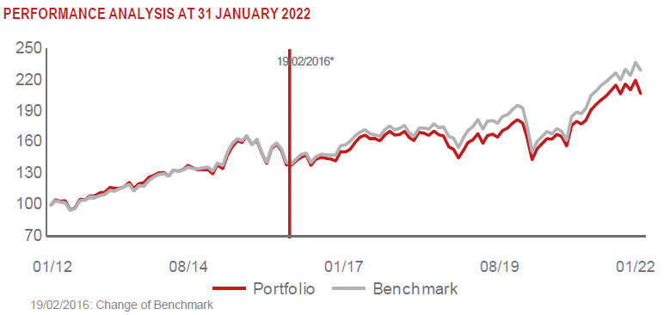 |  | LVMH MOET HENNESSY LOUIS VUI (MC FP) |  |  | 2.09 | spotřeba - necyklická
 |  | SCHNEIDER ELECTRIC SE (SU FP) |  |  | 2.03 | průmysl
 |  | UNILEVER PLC (ULVR LN) |  |  | 2.02 | spotřeba - cyklická

STATISTIKY
 |  | STD | IR | TE | Rating Morningstar(4) |  | Quartile Morn.
 |  | 11.08% | -1.79% | 3.38% | x |  | x
 |  | (1) Standard Deviation (Směrodatná odchylka): míra rizika, volatilita výkonnosti fondu. (2) Information Ratio (Informační poměr): poměr průměrně dosaženého výnosu oproti odchylce od indexu. (3) Tracking Error: směrodatná odchylka rozdílu výkonnosti fondu

VÝKONNOST (EUR)

 |  | 1 měsíc (%) | YTD (%) |  | 1 rok (%) | od počátku (%)
SRI European Equity (ISIN: LU0145455811) |  | -2.72 | -2.72 |  | 11.63 | 34.17
Benchmark * |  | -3.20 | -3.20 |  | 22.04 | 43.02
Excess Return |  | 0.48 | 0.48 |  | -10.41 | -8.85
Leden 2022
* MSCI Europe - Net Total Return Index
Hodnota investice do podílových fondů může růst, klesat nebo stagnovat podle situace na finančních trzích. Minulé výnosy nejsou zárukou výnosů v budoucnu.

